作成手順
(ver.1.0５) |  |  | 決定内訳明細書兼出来高調書
 | 決定内訳明細書作成（注文請書返送時） |  |  | ※電子メールにて現場担当者及び工務部へ
 | 最初に記入（7項目） |  | ①～⑦までは注文書と同時に発送される請求内訳明細書にて確認 |  | ※注文書発送前であれば現場担当者に確認
 | ①工事No |  | 8桁の工事Noを記入
 | ②工事名 |  | 工事名を記入
 | ③発注No |  | 7桁の発注Noを記入
 | ④会社コード |  | ソネックに登録のある会社コードを記入
 | ⑤会社名 |  | 会社名を記入
 | ⑥工種No |  | ４桁の工種コードを記入
 | ⑦工種名 |  | 工種名（摘要）

 | A 工種別タブ |  | 工種毎に作成 ４桁の工種コード＋工種名（摘要）をにてタブを作成

 | ⑧～⑪は見積書に準じて作成

 | ⑧名称 |  | 見積書に準じた名称
 | ⑨摘要 |  | 見積書に準じた摘要
 | ⑩数量 |  | 見積書に準じた数量
 | ⑪単位 |  | 見積書に準じた単位
 | ⑫単価 |  | 決定金額に準じた単価 | ※1式項目は極力個別単価に割り戻して下さい。
 | ⑬金額 |  | 合計金額が決定金額に合致するよう作成してください。

①
②
③
④
⑤
⑥
⑦

⑧
⑨
⑩
⑪
⑫
⑬
⑭
⑮

A 工種別タブ【エクセル】
請求内訳書にて確認。工種事にシートを分ける。
工種コード4桁＋提要を記入【例 3010【鋼製建具】 （シートが不足する場合は②No0000【提要記入】をコピーする）

 |  | 請求内訳書（注文書に同封）
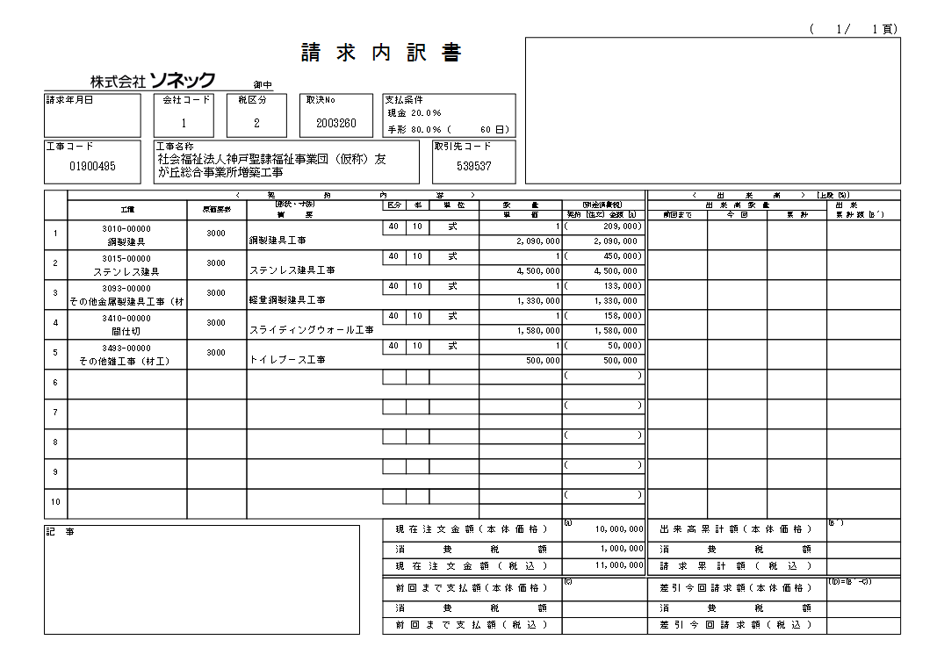

A 工種の数だけタブを作成
⑥
⑦

 | 工種別出来高査定表（各請求書作成時毎提出）
 | ①～⑬記入済物を準備
 | ⑭ 月末の出来高に合致するように数量を記入
 | ⑮集計した出来高金額に合わせて請求書を作成
 | 【外注工事は端数処理欄で下3桁切捨てしてください。）

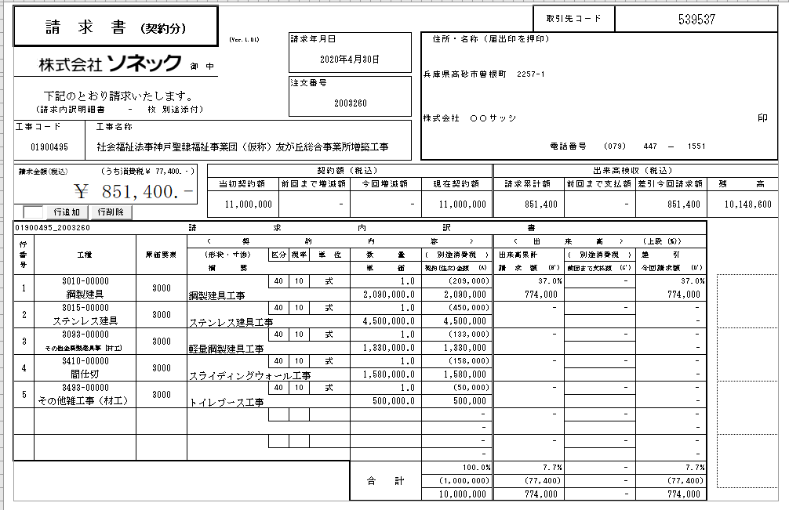

⑥工種と⑮出来高累計請求額を
出来高査定表との⑧工種と
⑮請求額合計に合致するように作成
⑥
⑦
⑮

※請求書（契約分）はプリントアウト
押印の上2部現場へ提出

出来高調書は
現場担当者へメール
（※プリントアウト不要です）

